HU001
Product Backlog

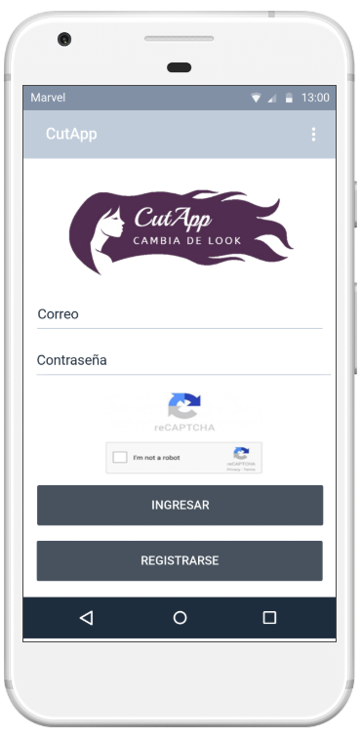

Campo de correo: El campo debe de ser obligatorio

Campo de contraseña: El campo debe de ser obligatorio. La contraseña no debe ser visible cuando se escriba

Recaptcha: El usuario debe de pasar la validación recaptcha para acceder a la aplicación

Acceso: Dependiendo del rol del usuario, el sistema muestra diferentes pantallas adaptadas al cliente o administrador.

Nuevo Cliente: El sistema debe permitir crear un nuevo cliente para acceder a la aplicación

HU002
Product Backlog

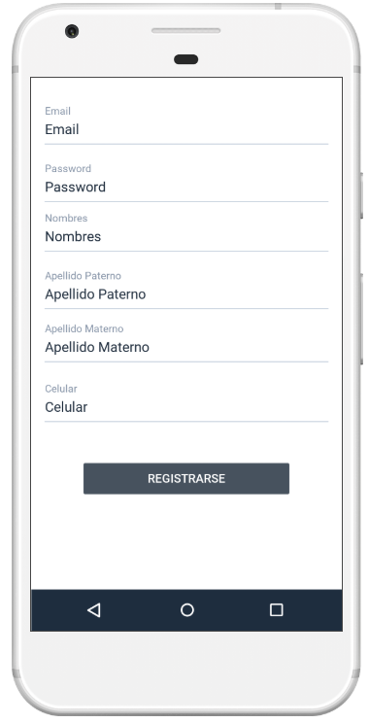
Los campos del formulario son obligatorios
La contraseña ser verá oculta al escribir
Botón Registrar: Si los campos no están completos y se intenta registrar, aparecerá un mensaje de notificación indicando la información que falta.

HU003
Product Backlog

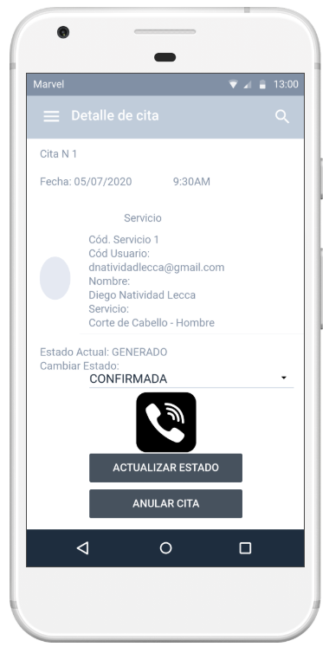
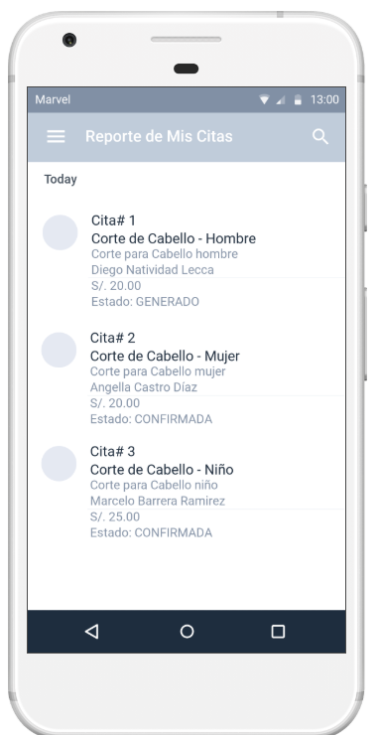
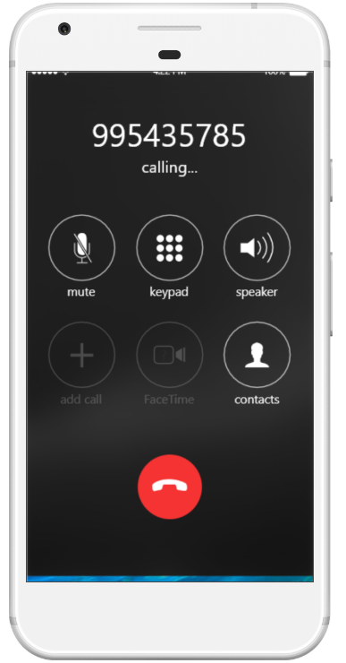
Listado Citas: El sistema debe de mostrar las citas pendientes de confirmar. Por cada cita se debe de mostrar: servicio(imagen y nombre), Fecha y hora, Nombre de cliente
Confirmar cita: al seleccionar cualquiera de las citas se debe cargar el formulario para confirmar
Llamar a cliente: El administrador es capaz de llamar al cliente en caso necesite reprogramar la cita
Actualizar atención: El administrador cambia el estado de la cita
Anular cita: El administrador anular la cita. Aparece un mensaje de confirmación antes de eliminarla
Datos Cita: El sistema muestra todos los datos de la cita seleccionada

HU004
Product Backlog
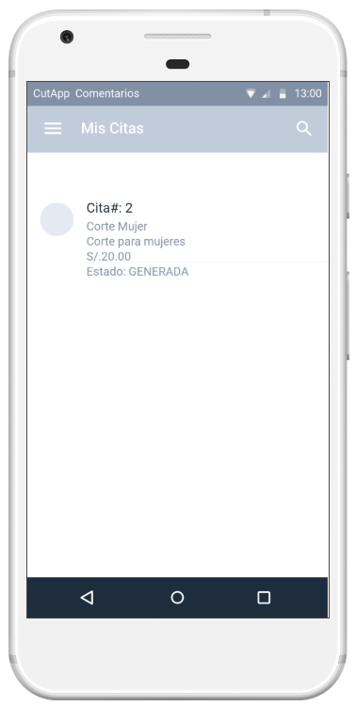
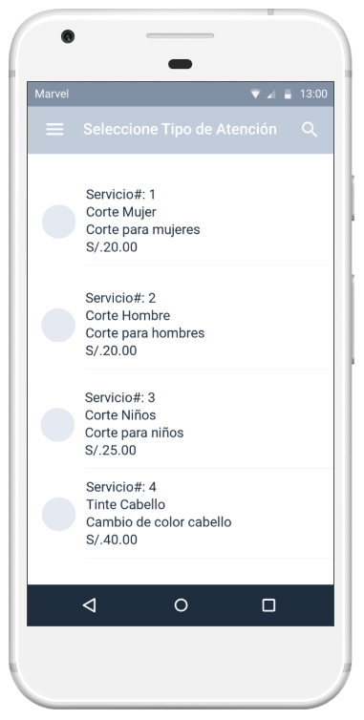
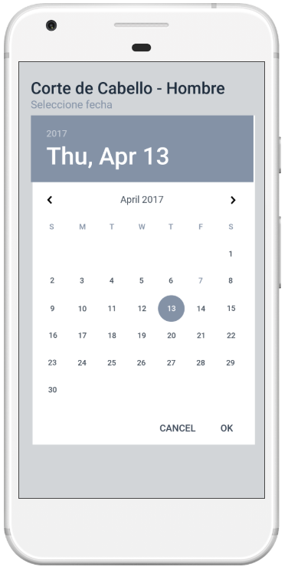
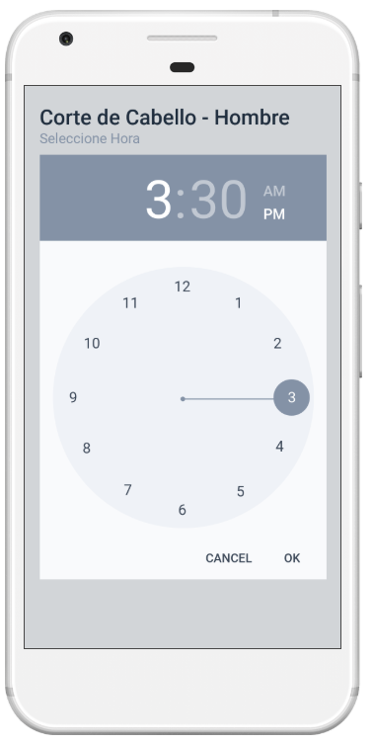
Nueva Cita: El cliente deberá seleccionar la atención que desea solicitar
Fecha: El usuario deberá seleccionar la fecha de la atención.
Hora: El usuario deberá seleccionar la hora de atención.
Datos de cita: El sistema mostrará al usuario el detalle de su cita registrada

HU005
Product Backlog


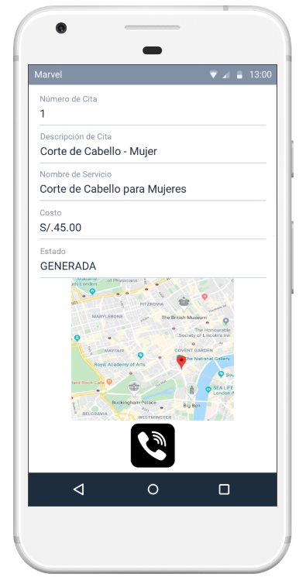
Datos de Cita: El sistema mostrará el listado de todas sus citas registradas
Llamar a peluquería: El cliente es capaz de llamar a la peluquería.
Mapa de peluquería: El cliente es capaz de ver la dirección de la peluquería en mapa
Datos de Cita: El sistema mostrará los datos de la cita seleccionada

HU006
Product Backlog

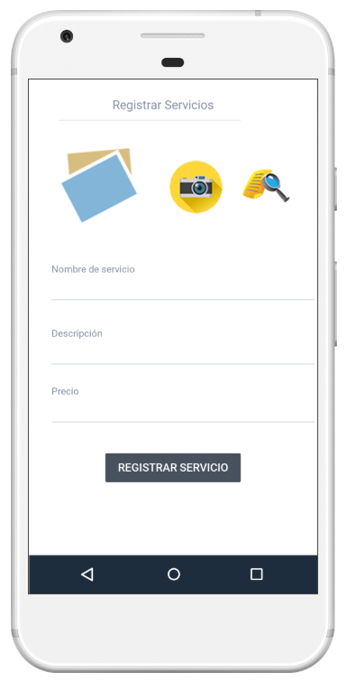
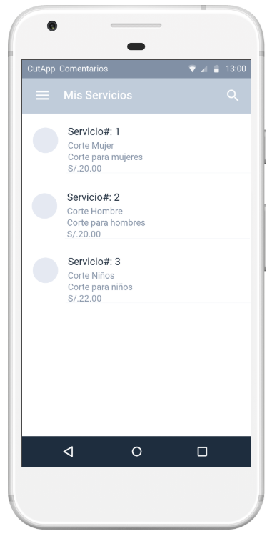
El usuario puede agregar el servicio.
Campo de servicio: El campo de nombre es obligatorio
El usuario puede seleccionar el servicio solicitado para ver el detalle
El sistema muestra un listado de los servicios registrados
Campo de descripción: El campo de descripción es obligatorio
Campo de precio: El campo de precio es obligatorio
Campo de foto: El campo de foto puede ser agregado por la cámara o por la galería de imágenes

HU007
Product Backlog

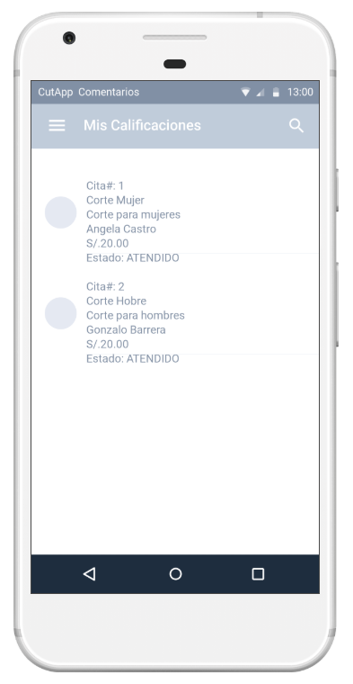
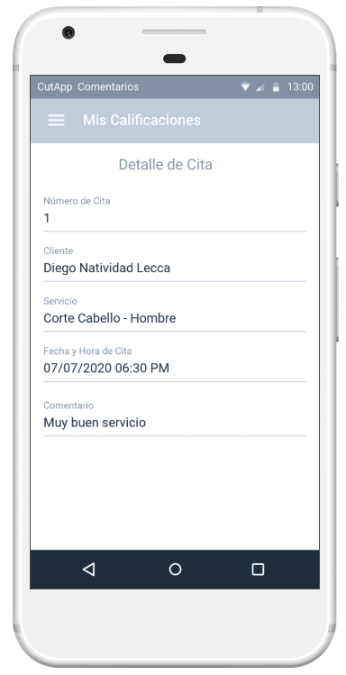
El sistema muestra un listado de los comentarios recibidos
Al seleccionar un item se muestra el detalle de la calificación

HU008
Product Backlog

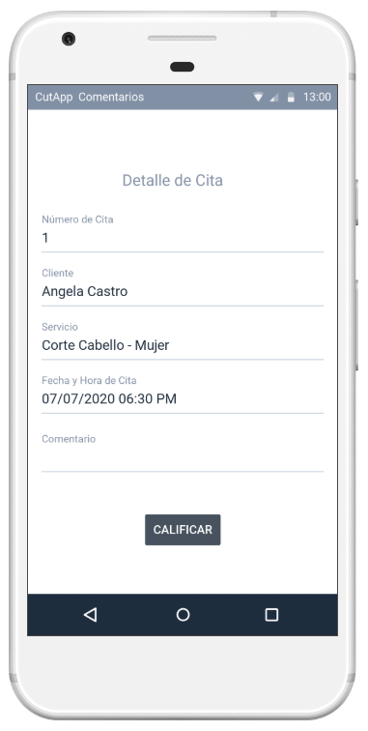
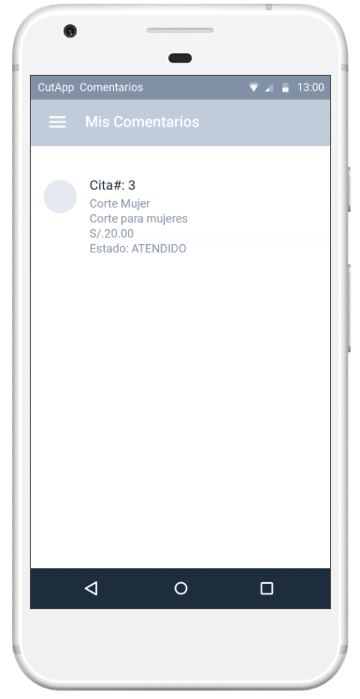
El usuario ve la lista de servicios por calificar. Para poder comentar deberá seleccionarlo
El usuario puede agregar el comentario. Este campo es obligatorio
El usuario graba la calificación otorgada

HU009
Product Backlog

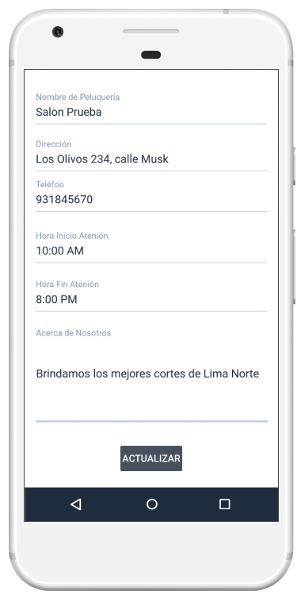
Datos de empresa: El administrador debe de ingresar la información de su empresa para que los clientes puedan visualizarla
Nombre: El administrador debe de ingresar el nombre de la peluquería
Teléfono: El administrador debe solo puede registrar el campo en formato de números
Acerca de Nosotros: El administrador debe de ingresar la descripción de la empresa.
El administrador puede modificar los datos de su empresa
Horario atención: El administrador debe de ingresar la hora de inicio y fin de atención

HU010
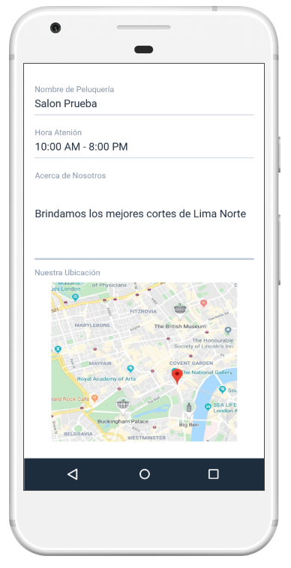
El usuario puede visualizar los datos de “Nosotros” de la peluquería
Product Backlog

